상품제안서
베이직 웰컴키트 G5 | 상품코드: S26225

 |  |  |  |  |  | 02-713-8555 | www.synergygift.co.kr
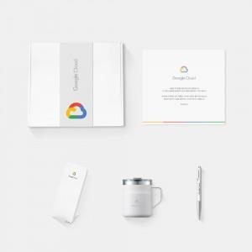

【상세/제작정보】 | 디자인패키지, 라미볼펜, 락앤락스텐머그, 멀티고속무선충전기, 웰컴카드 데스크 5종 KIT

【인쇄/포장옵션】 | 전체 1곳 포함 / 포장불가능

【공급단가】 | 수량 | 100~ | 200~ | 300~ | 500~
*VAT별도 | 화이트띠지형 | 55,000원 | 52,000원 | 49,000원 | 47,000원
 | 풀컬러형 | 60,000원 | 56,000원 | 52,000원 | 49,000원

【상품 URL】 | https://www.synergygift.co.kr:443/src/goods_detail.php?gdno=26225

